Region
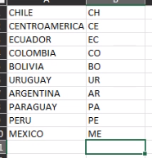
CHILE | CH
PERU | PE
ECUADOR | EC
PARAGUAY | PA
EL SALVADOR | SA
PANAMA | PM
GUATEMALA | GU
BOLIVIA | BO
COSTA RICA | CR
HONDURAS | HO
NICARAGUA | NC

